상품제안서
3포트 멀티 초고속충전기 GaN PD 65W PPS 2C+1A | 상품코드: S42070

 |  |  |  |  |  |  | 02-713-8555 | www.synergygift.co.kr
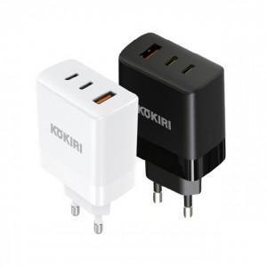

【상세/제작정보】

【인쇄/포장옵션】 | 레이저, 풀칼라 / 포장지포장

【공급단가】 | 수량 | 30~ | 100~ | 300~ | 500~ | 1,000~
*VAT별도 | 화이트 | 13,840원 | 13,300원 | 12,650원 | 12,330원 | 12,110원
 | 블랙 | 13,840원 | 13,300원 | 12,650원 | 12,330원 | 12,110원

【상품 URL】 | https://www.synergygift.co.kr:443/src/goods_detail.php?gdno=42070

